Sheet1
Scene No. | 1
Quest Title | 新手任务1——装备
Quest Log | 完成任务
Map No. | 22
 | 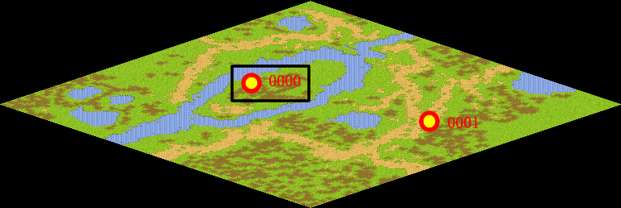
NPC No. | 0
Condition | 已经穿上装备
Dialog | 不错，看来大小正合适。更好的装备，会在前方的冒险之路上等着你噢！
Select | 1：完成
Result | 1 :关闭对话框 消除Qlog-0200-000

NPC No. | 0
Condition | 没有穿上装备
Dialog | 别心急，再试一次，双击物品栏就可以了。
Select | 1：确定
Result | 1：关闭对话框 奖励道具“8000 Small HP Potion”×2 10WAN

ScriptFile | Qlog-0200-001.scr
 | Q0000-0200-001.scr

